Menu
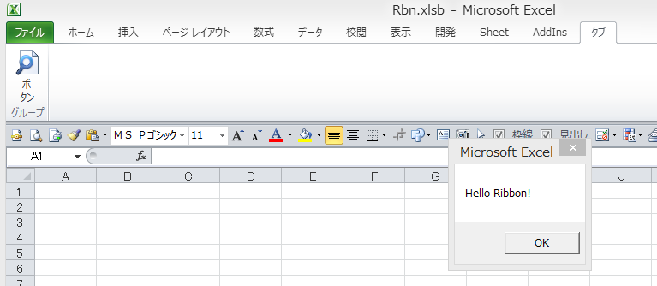
 |  |  | ※不具合等ありましたら↓からご連絡お願いします | JP:v1.11
 |  |  | https://www.excelsystem.jp/contact/

編集手順

 | ① | cutomUI の onLoad にチェックを入れる
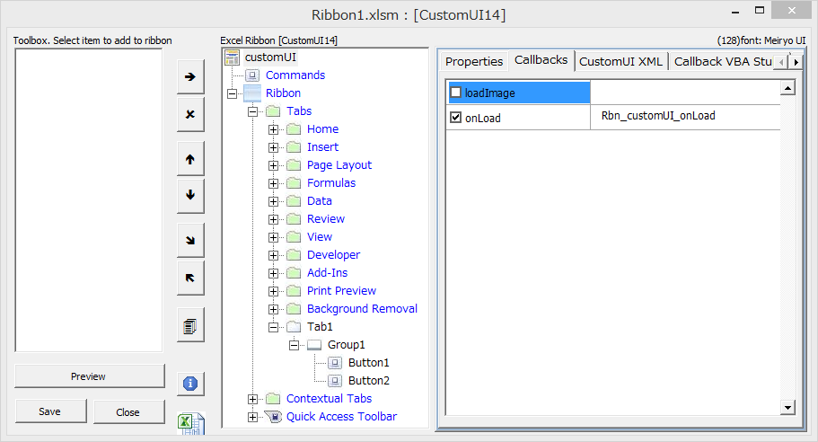

 | ② | Tabs を選択
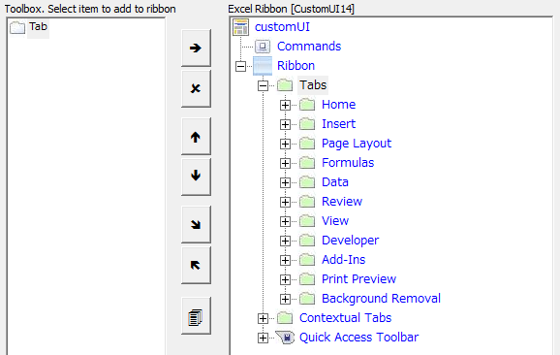

 | ③ | Tab を追加
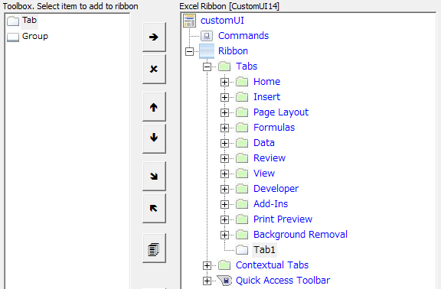

 | ④ | タブの名前を変更
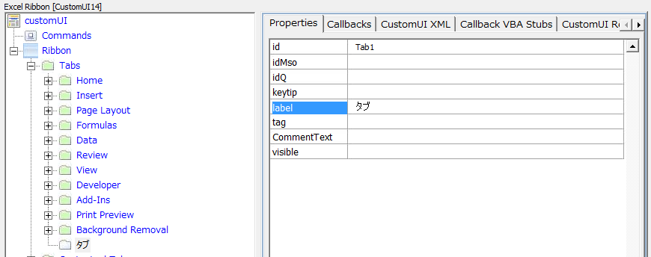

 | ⑤ | グループを追加
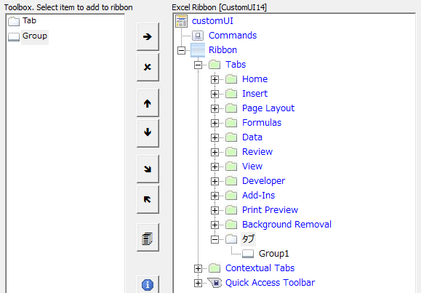

 | ⑥ | グループ名を変更
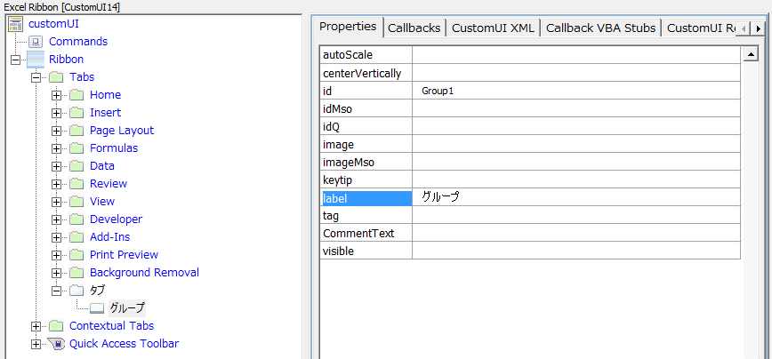

 | ⑦ | ボタンを追加
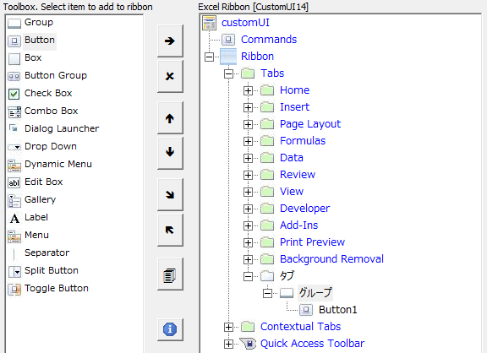

 | ⑧ | ボタン名を変更
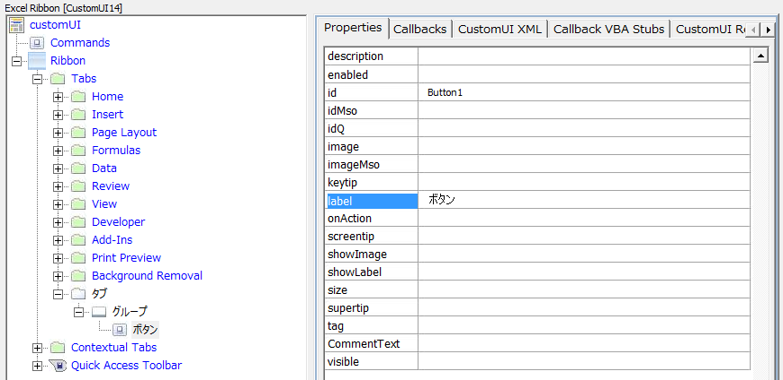

 | ⑨ | ボタンのイメージを選択
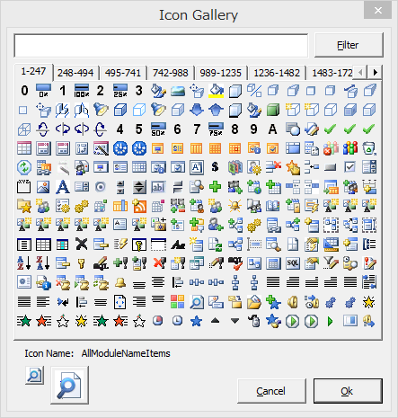
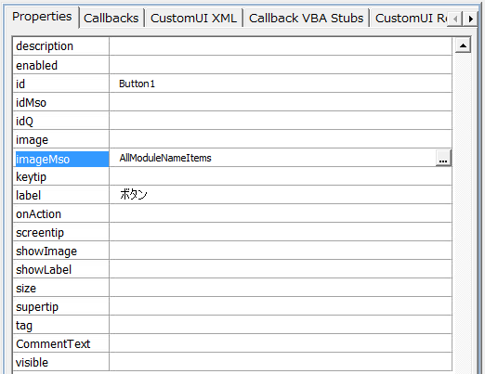

 | ⑨' | 独自のイメージファイルを使いたい場合
 |  | (bmp,png,gif,jpg,jpeg,ico)
 |  | ※イメージのファイル名は英数記号のみ(日本語やスペースは使用出来ません)
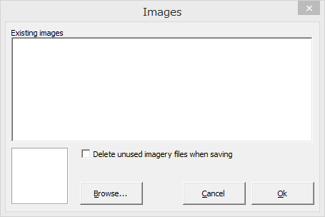
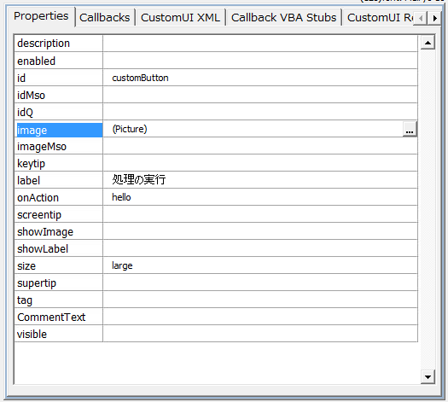

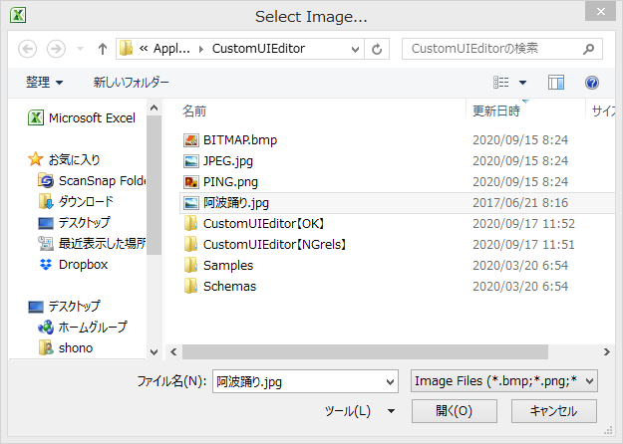
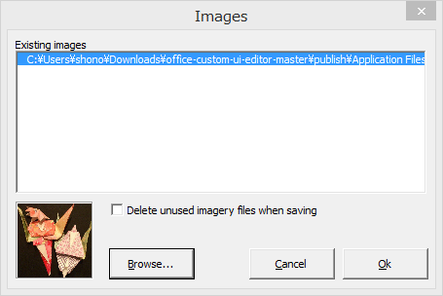

 | ⑩ | ボタンのイメージの大きさを｢大｣に変更
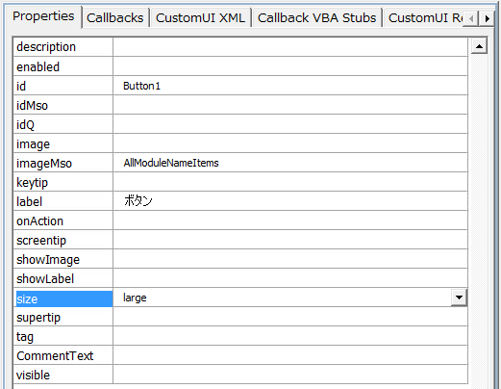

 | ⑪ | ボタン押下時のイベントを設定
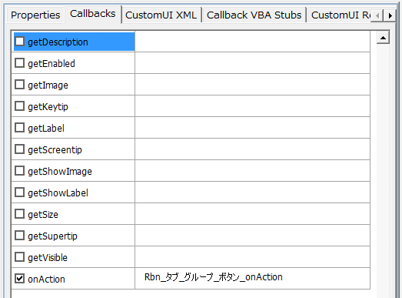

 | ⑫ | プレビューを表示
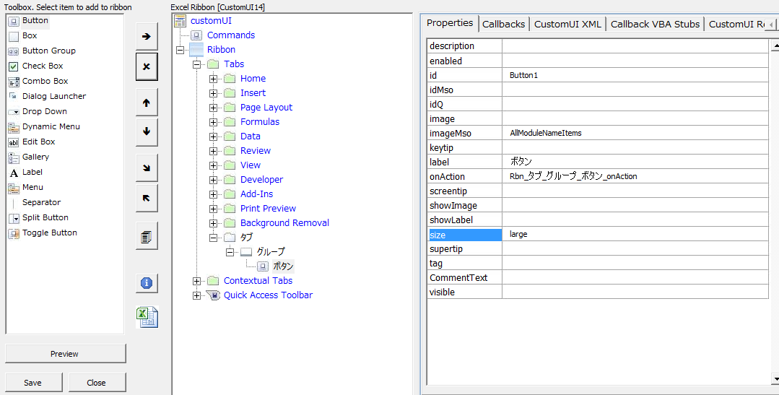

 | ⑬ | 保存する

 | ⑭ | 保存したファイルを開き、ボタン押下時等のコールバック関数をコピー

 | ⑮ | リボンのボタン押下時の処理を書く
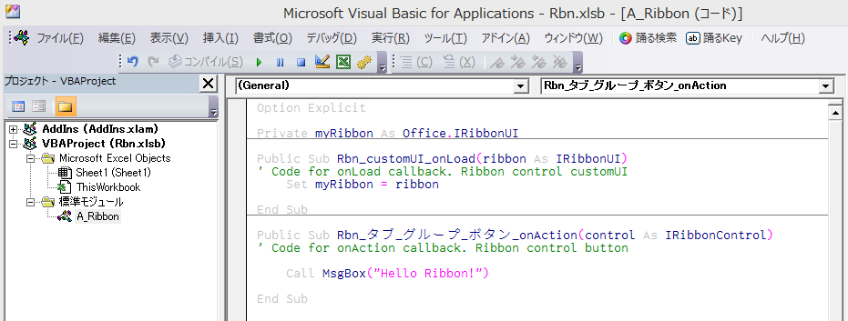

 | ⑯ | リボンのボタン押下で動作を確認

